关系图
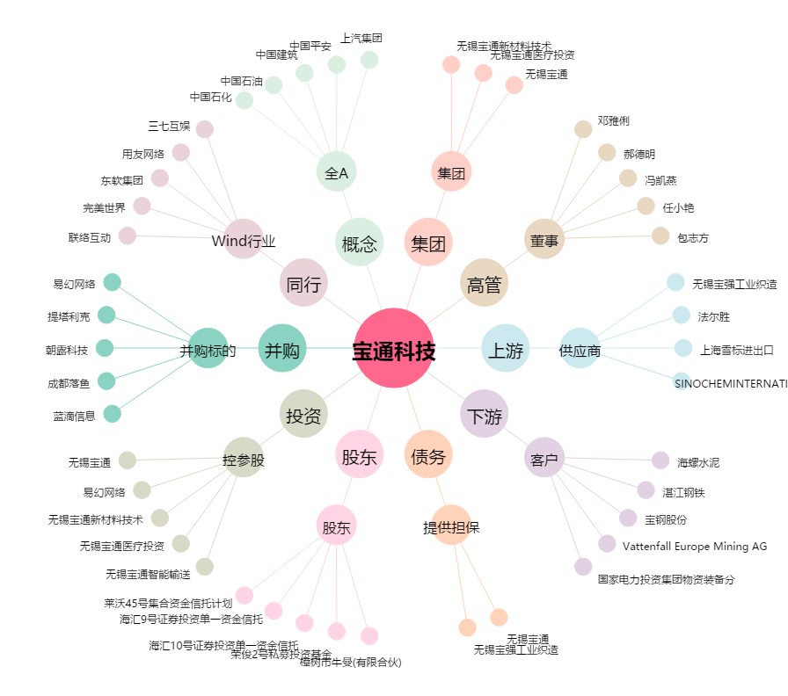
宝通科技[300031.SZ] - 关系概览图

